DEMOGRAFIA I MERCAT LABORAL
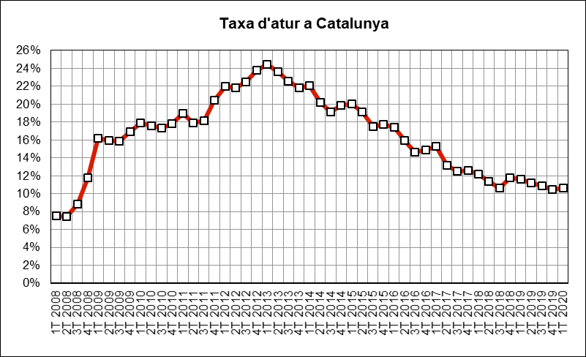
 | INDICADORS DE MOBILITAT I CONJUNTURA 1Q del 2020

 | Catalunya

Demografia i mercat laboral
 | Període | 2020 | 2019 | variació 2020-2019 |  | Àmbit | Font
 |  |  |  | en xifres absolutes | en %
Població a 1 de gener (milers) | 1gen20 - 1 gen19 | 7,727 | 7,619 | 108 | 1.4% | Catalunya | Idescat | g
Actius (milers) | 1T20-1T19 | 3,863 | 3,838 | 25 | 0.7% | Catalunya | INE (EPA) | g
Ocupats (milers) | 1T20-1T19 | 3,451 | 3,391 | 60 | 1.8% | Catalunya | INE (EPA) | g
Aturats (milers) | 1T20-1T19 | 412 | 447 | -35 | -7.8% | Catalunya | INE (EPA) | f
Taxa d'atur (aturats/actius) | 1T20-1T19 | 10.7% | 11.6% | -1 | -8.4% | Catalunya | INE (EPA) | f

IPC
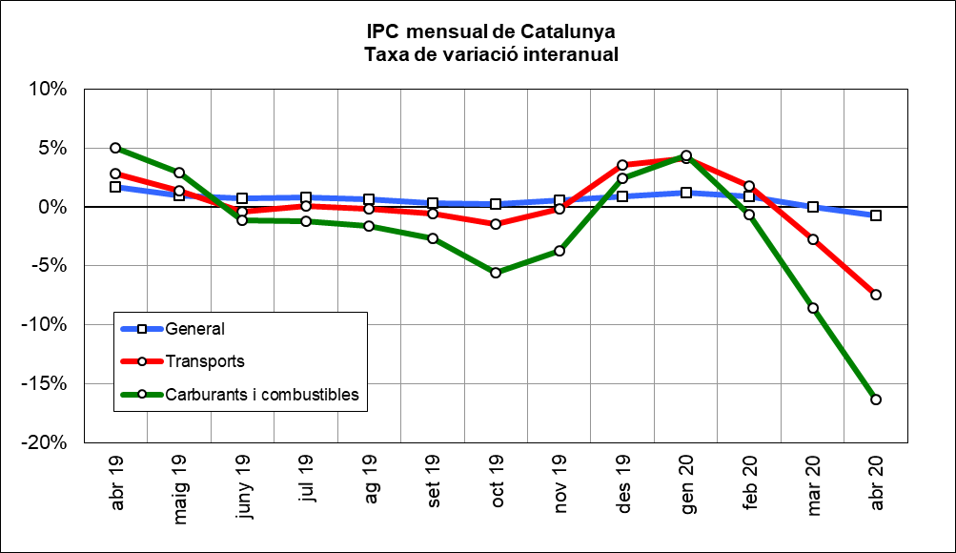
 | INDICADORS DE MOBILITAT I CONJUNTURA 1Q del 2020

 | Catalunya

Index de preus al consum
 | Període | 2020 | 2019 | variació 2020-2019 |  | Àmbit | Font
 |  |  |  | en xifres absolutes | en %
IPC general Estat | abr20-abr19 | 104.0 | 104.7 | -0.8 | -0.7% | Estat | INE | f
IPC general Catalunya | abr20-abr19 | 104.5 | 105.2 | -0.8 | -0.7% | Catalunya | INE | f
IPC transports Catalunya | abr20-abr19 | 102.4 | 110.7 | -8.2 | -7.4% | Catalunya | INE | f
IPC carburants i combustibles Catalunya | abr20-abr19 | 99.4 | 118.8 | -19.4 | -16.3% | Catalunya | INE | f

PREUS DELS CARBURANTS
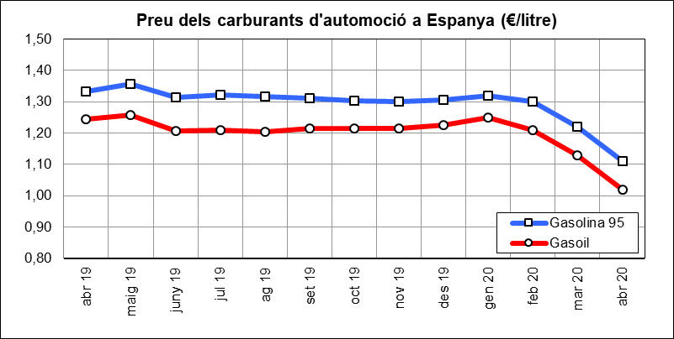
 | INDICADORS DE MOBILITAT I CONJUNTURA 1Q del 2020

 | Catalunya

Preu del petroli
 | Període | 2020 | 2019 | variació 2020-2019 |  | Àmbit | Font
 |  |  |  | en xifres absolutes | en %
Preu del petroli ($/barril BRENT) | abr20-abr19 | 23 | 71 | -47.9 | -67.2% | Món | FMI, elaboració indexmundi | f
Preu del petroli (€/barril BRENT) | abr20-abr19 | 21 | 63 | -41.9 | -66.1% | Món | FMI, elaboració indexmundi | f

Preu de carburants d'automoció
 | Període | 2020 | 2019 | variació 2020-2019 |  | Àmbit | Font
 |  |  |  | en xifres absolutes | en %
Preu de la gasolina 95 I.O. (€/litre) | abr20-abr19 | 1.11 | 1.33 | -0.22 | -16.6% | Estat | CORES | f
Preu del gasoil d'automoció (€/litre) | abr20-abr19 | 1.02 | 1.24 | -0.22 | -18.1% | Estat |  | f

CONSUM I EMISSIONS CARBURANTS
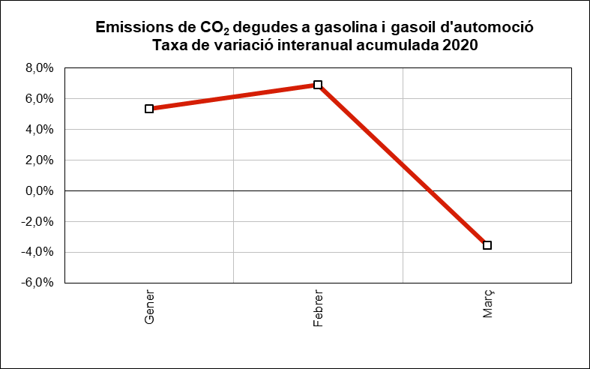
 | INDICADORS DE MOBILITAT I CONJUNTURA 1Q del 2020

 | Catalunya

Consum i emissions de carburants d'automoció
 | Període | 2020 | 2019 | variació 2020-2019 |  | Àmbit | Font
 |  |  |  | en xifres absolutes | en %
Consum carburants d'automoció (ktep) | gen-febr | 4,513 | 4,422 | 91 | 2.1% | Estat | CORES | g
Consum gasoil (ktep) | gen-març | 907 | 943 | -36 | -3.8% | Catalunya | ICAEN | f
Consum gasolina (ktep) | gen-març | 207 | 212 | -5 | -2.3% | Catalunya |  | f
Emissions de CO2 del transport (*) (Tn) | gen-març | 3,392,391 | 3,517,080 | -124,689 | -3.5% | Catalunya |  | f
(*) Gasolina i gasoil

MATRICULACIÓ VEHICLES
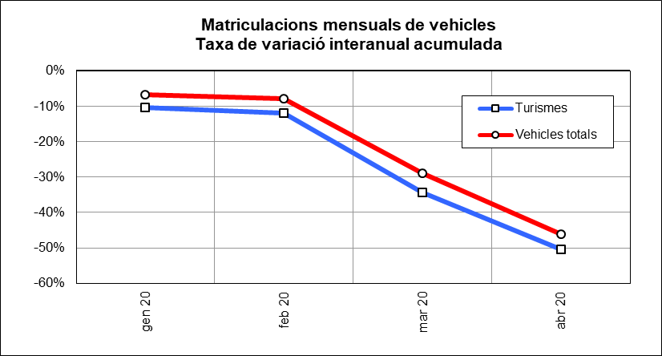
 | INDICADORS DE MOBILITAT I CONJUNTURA 1Q del 2020

 | Catalunya

Matriculacions de vehicles
 | Període | 2020 | 2019 | variació 2020-2019 |  | Àmbit | Font
 |  |  |  | en xifres absolutes | en %
Turismes | gen-abril | 35,223 | 71,004 | -35,781 | -50.4% | Catalunya | Dirección General de Tráfico | f
Motos i ciclomotors | gen-abril | 11,191 | 15,900 | -4,709 | -29.6% | Catalunya |  | f
Camions i furgonetes | gen-abril | 5,499 | 10,928 | -5,429 | -49.7% | Catalunya |  | f
Autobusos | gen-abril | 79 | 406 | -327 | -80.5% | Catalunya |  | f
Altres vehicles | gen-abril | 1,813 | 1,634 | 179 | 11.0% | Catalunya |  | g
Vehicles totals | gen-abril | 53,805 | 99,872 | -46,067 | -46.1% | Catalunya |  | f

ALTRES INDICADORS
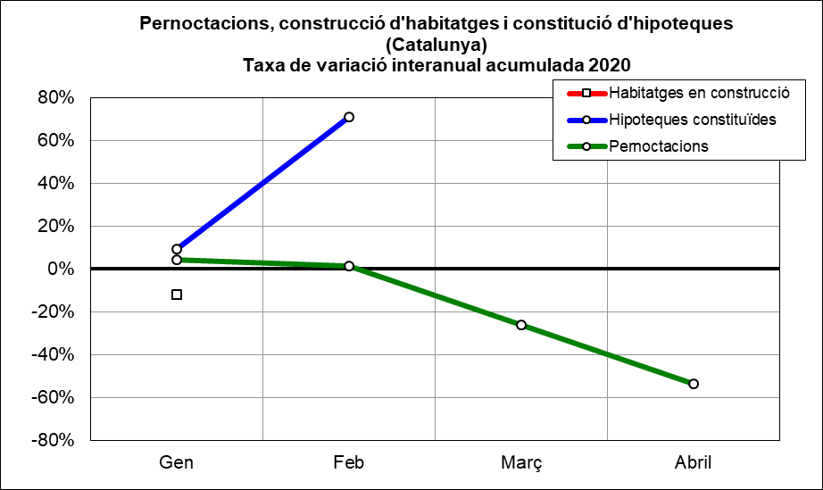
 | INDICADORS DE MOBILITAT I CONJUNTURA 1Q del 2020

 | Catalunya

Altres indicadors
 | Període | 2020 | 2019 | variació 2020-2019 |  | Àmbit | Font
 |  |  |  | en xifres absolutes | en %
Pernoctacions en hotels | gen-abril | 5,763,226 | 12,483,442 | -6,720,216 | -53.8% | Catalunya | INE | f
Habitatges en construcció (visats d'obra) (*) | gen | 1,623 | 1,844 | -221 | -12.0% | Catalunya | Idescat | f
Hipoteques constituïdes (milers d'Euros) | gen-febr | 4,260,790 | 2,490,071 | 1,770,719 | 71.1% | Catalunya | INE | g
(*) Nombre de nous habitatges que està previst construir o rehabilitar, en base als visats de direcció d'obra.

MOBILITAT VIATGERS
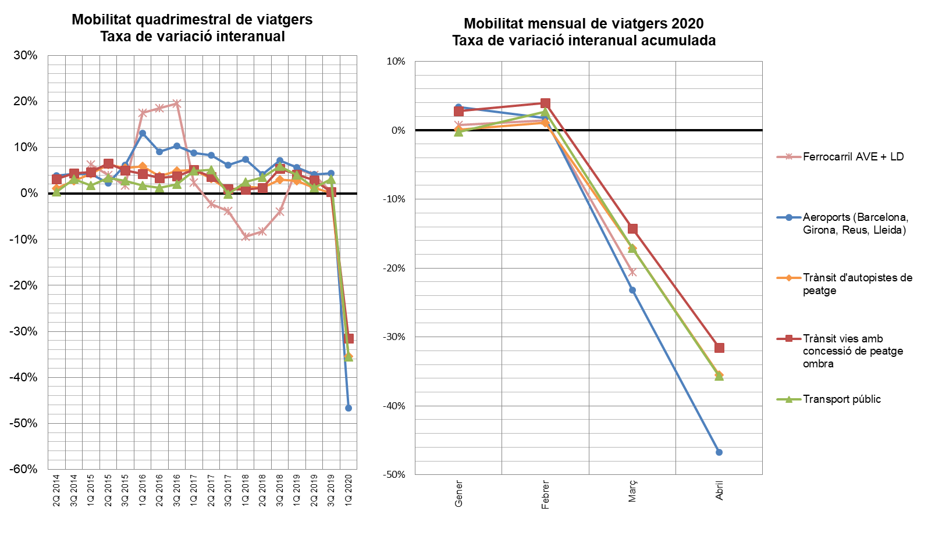
INDICADORS DE MOBILITAT I CONJUNTURA 1Q del 2020

Catalunya

MOBILITAT (no llarg recorregut)
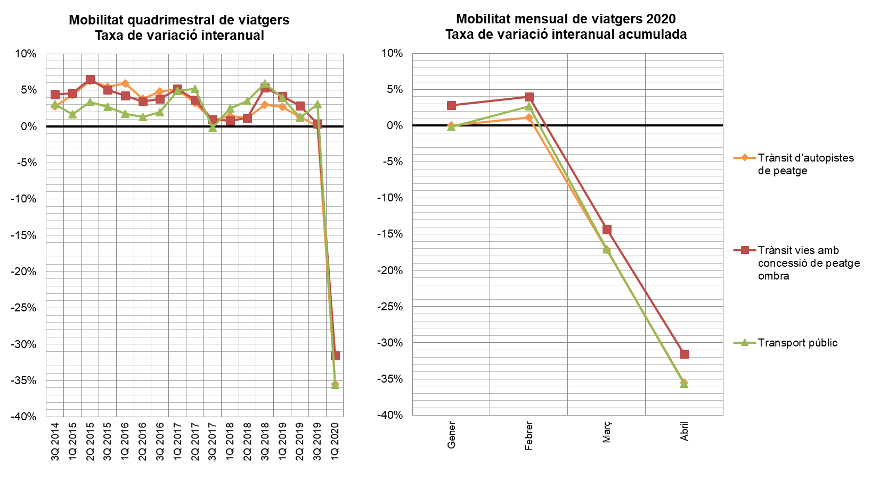
INDICADORS DE MOBILITAT I CONJUNTURA 1Q del 2020

Catalunya

TAXA VARIACIÓ MERCADERIES
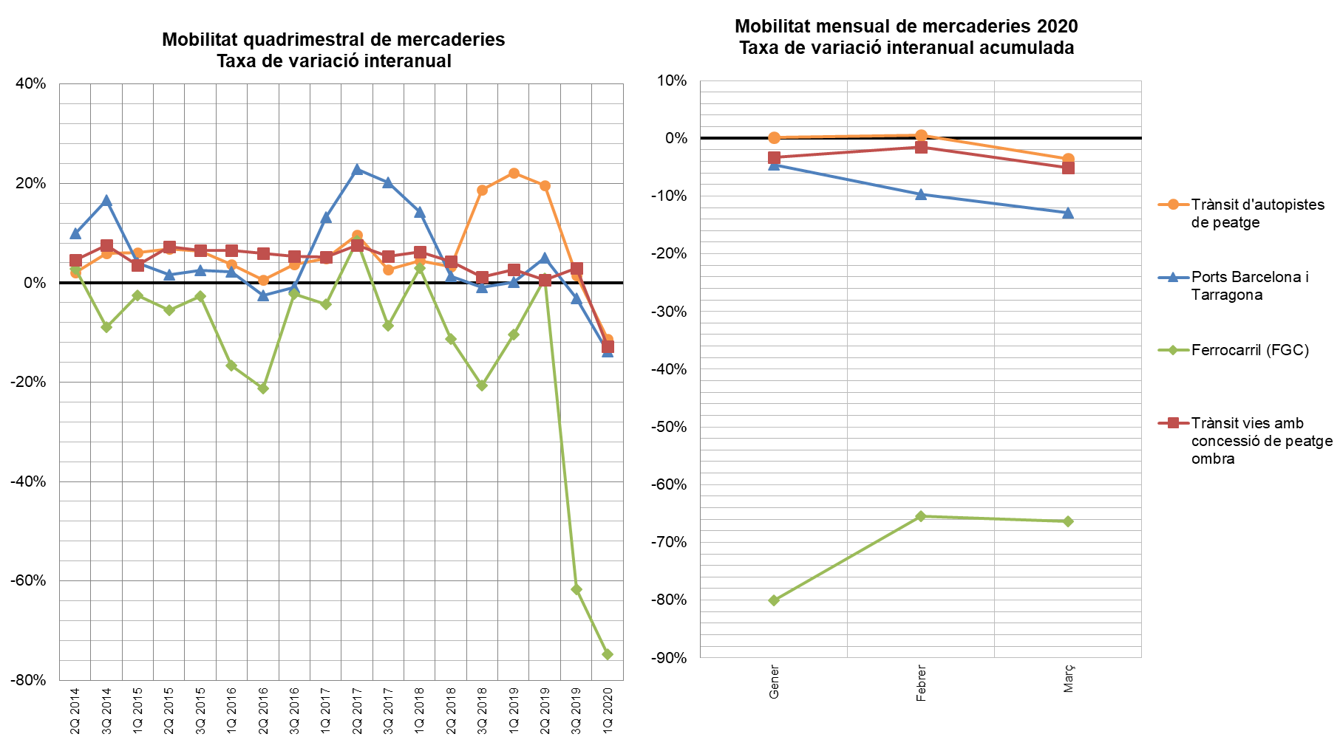
INDICADORS DE MOBILITAT I CONJUNTURA 1Q del 2020

Catalunya

